失敗
【Pythonのコード】

import requests
from bs4 import BeautifulSoup |  |  | インポート系
import re

url = "https://news.yahoo.co.jp/"
HTMLを元に解析し、そのHTMLの <body>以下の情報を取得し、soupに格納。
res = requests.get(url)

soup = BeautifulSoup(res.content,"html.parser")
re.compile("https://news.yahoo.co.jp/pickup/")によって、https://news.yahoo.co.jp/pickup/を正規表現パターンとして設定し、
<a>のhref属性の中身がこれと等しいものを<body>以下から探し、elemに格納。
elems = soup.find_all(href=re.compile("https://news.yahoo.co.jp/pickup/"))

for elem in elems:
if elem.name == "a":
print(elem.contents[0])
print(elem.attrs['href'])

 | 【実行結果】

 | ～1回目～
 |  | PS C:\Users\user1\Desktop\Python> python practice_scraping.py
 | ① | がれき撤去の同意難しく 復旧妨げ
 |  | https://news.yahoo.co.jp/pickup/6489939
 | ② | 23年の求人倍率1.31倍 2年連続増
 |  | https://news.yahoo.co.jp/pickup/6489943
 | ③ | 犯罪利用できる生成AI 悪用に懸念
 |  | https://news.yahoo.co.jp/pickup/6489938
 | ④ | 塾経営者に性犯罪歴 娘守れず悲痛
 |  | https://news.yahoo.co.jp/pickup/6489937
 | ⑤ | 実験用サルの価格 コロナ前の5倍
 |  | https://news.yahoo.co.jp/pickup/6489940
 | ⑥ | ハンドルの握り方「9時15分」に?
 |  | https://news.yahoo.co.jp/pickup/6489936
 | ⑦ | 水原氏なしで英会話 急成長の大谷
 |  | https://news.yahoo.co.jp/pickup/6489941
 | ⑧ | 竜ドラ1草加 トミージョン手術へ
 |  | https://news.yahoo.co.jp/pickup/6489932
 | ？ | <span class="sc-knLdFF cmhGbq" style="background-image:url(https://news-pctr.c.yimg.jp/t/news-topics/images/tpc/2024/1/30/976af8bb5e2eeafb578eed2d0b040170907f4943945a10244e02f19dda01cf20.jpg?w=440&amp;h=440&amp;pri=l&amp;up=0)"></span>
 |  | https://news.yahoo.co.jp/pickup/6489941

 | ～２回目～
 |  | 豊田織機に立ち入り検査 国交省 |  | ！同じものがある
 |  | https://news.yahoo.co.jp/pickup/6489949
 |  | 織機不正巡りトヨタ4工場生産停止
 |  | https://news.yahoo.co.jp/pickup/6489944
 |  | がれき撤去の同意難しく 復旧妨げ
 |  | https://news.yahoo.co.jp/pickup/6489939
 |  | 23年の求人倍率1.31倍 2年連続増
 |  | https://news.yahoo.co.jp/pickup/6489943
 |  | 琵琶湖でボート転覆 複数心肺停止
 |  | https://news.yahoo.co.jp/pickup/6489946
 |  | 塾経営者に性犯罪歴 娘守れず悲痛
 |  | https://news.yahoo.co.jp/pickup/6489937
 |  | 実験用サルの価格 コロナ前の5倍
 |  | https://news.yahoo.co.jp/pickup/6489940
 |  | 水原氏なしで英会話 急成長の大谷
 |  | https://news.yahoo.co.jp/pickup/6489941
 |  | 豊田織機に立ち入り検査 国交省
 |  | https://news.yahoo.co.jp/pickup/6489949

成功
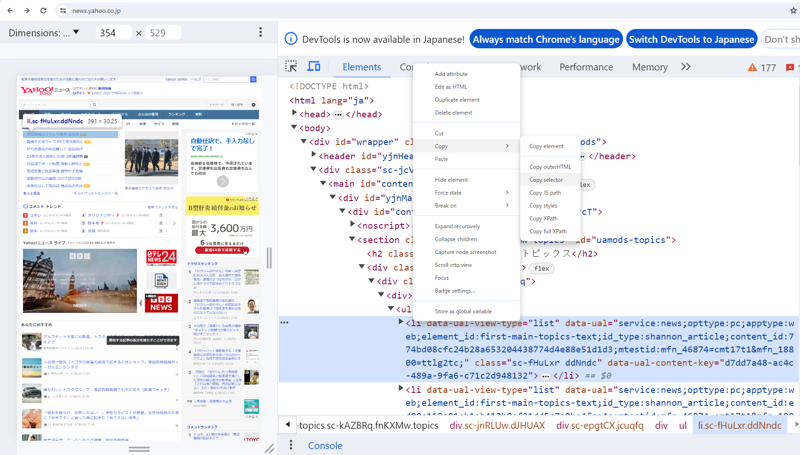

【Pythonのコード】

import requests |  | インポート
from bs4 import BeautifulSoup

url = "https://news.yahoo.co.jp/"
HTMLを元に解析し、そのHTMLの <body>以下の情報を取得し、soupに格納。
res = requests.get(url)

指定したい要素コード(Elements)liの上で右クリック、Copyでセクレタをコピー。
<body>以下から、このセクレタに当てはまるHTMLの情報を取得し、elemsに格納。
soup = BeautifulSoup(res.content,"html.parser")

elems = soup.select('#uamods-topics > div > div > div > ul > li')

elemsの中の要素(liタグのブロック)を一つ一つ以下の処理をして表示する。 タイトル部分：BeautifulSoupのtextプロパティによって
タグなどは除き、中身のテキストのみ取得
URL部分：BeautifulSoupのfind()メソッドによって、('a')でaタグを指定し、
['href']でaタグの属性の中身(値)を取得
＜Beautiful Soupの主なプロパティ＞
「soup.title」➡ HTMLドキュメント内の <title> タグの内容を取得します。
「soup.head」➡HTMLドキュメント内の <hea> タグの内容を取得します。
「soup.body」➡HTMLドキュメント内の <body> タグの内容を取得します。
「element.text」➡Beautiful Soupの要素オブジェクトからテキストコンテンツを取得します。
「element.attrs」➡Beautiful Soupの要素オブジェクトから属性を取得します。
for elem in elems:
title = elem.text
url = elem.find('a')['href']
print(title)
print(url)

 | 【実行結果】

① | 豊田織機に立ち入り検査 国交省
 | https://news.yahoo.co.jp/pickup/6489949
② | 織機不正巡りトヨタ4工場生産停止
 | https://news.yahoo.co.jp/pickup/6489944
③ | がれき撤去の同意難しく 復旧妨げ
 | https://news.yahoo.co.jp/pickup/6489939
④ | 琵琶湖でボート転覆 複数心肺停止
 | https://news.yahoo.co.jp/pickup/6489946
⑤ | 京アニ被告 遺族面会でアニメの話
 | https://news.yahoo.co.jp/pickup/6489948
⑥ | 塾経営者に性犯罪歴 娘守れず悲痛
 | https://news.yahoo.co.jp/pickup/6489937
⑦ | 実験用サルの価格 コロナ前の5倍
 | https://news.yahoo.co.jp/pickup/6489940
⑧ | 水原氏なしで英会話 急成長の大谷
 | https://news.yahoo.co.jp/pickup/6489941

